01
管理番号 | ASIN番号 | SKU番号 | 分類①-日本語 | 分類①-中国語 | 画像 | 分類② | 仕入価格 | 数量 | 金額
T003 | B07STH5GK7 | EM-GSK7-J02B | ピンク | 粉色 | 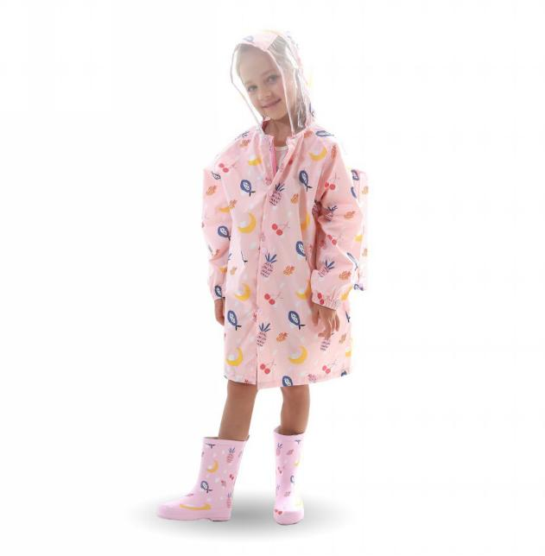 | S | 36 |  | 0
T003 | B07STH54RG | 29-0QHZ-UD4C |  |  |  | M | 36 |  | 0
T003 | B07SXQV8NQ | D3-A97R-HYD6 |  |  |  | L | 36 | 5 | 180
T003 | B07SVL7M3S | 7X-XMTH-ED40 |  |  |  | XL | 36 |  | 0
T003 | B07SSDVJYF | CR-UG42-OR8Z |  |  |  | XXL | 36 |  | 0
T003 | B07SSKF9KP | 6R-P7SR-5Z4X |  |  |  | XXXL | 36 |  | 0
T004 | B0782TQTTP | U2-MUDQ-N4ZK | ブルー | 蓝色 | 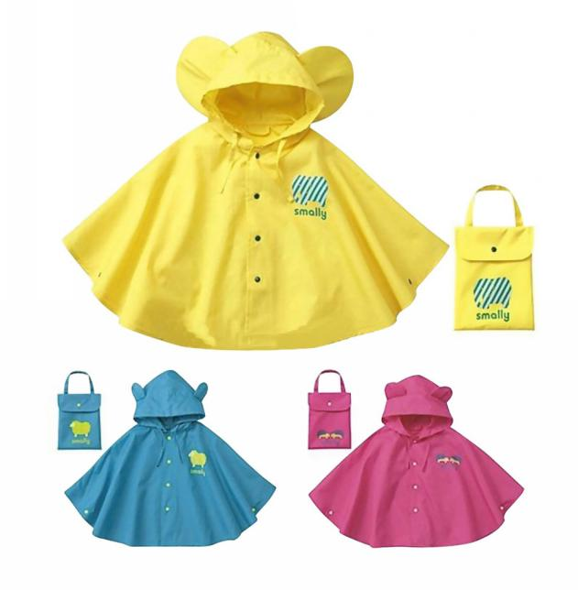 | S | 20 |  | 0
T004 | B0782YMNPM | 22-BGZI-G4D5 |  |  |  | M | 20 |  | 0
T004 | B0782TSXGW | OC-VF51-U7VG |  |  |  | L | 20 |  | 0
T004 | B098DWC943 | GB-PC89-CELG |  |  |  | XL | 22 |  | 0
T004 | B098DWN14D | 6Q-6OGN-08FY |  |  |  | XXL | 22 |  | 0
T005 | B07K5QMCP2 | EQ-E9S7-QXE3 | イエロー | 黄色 | 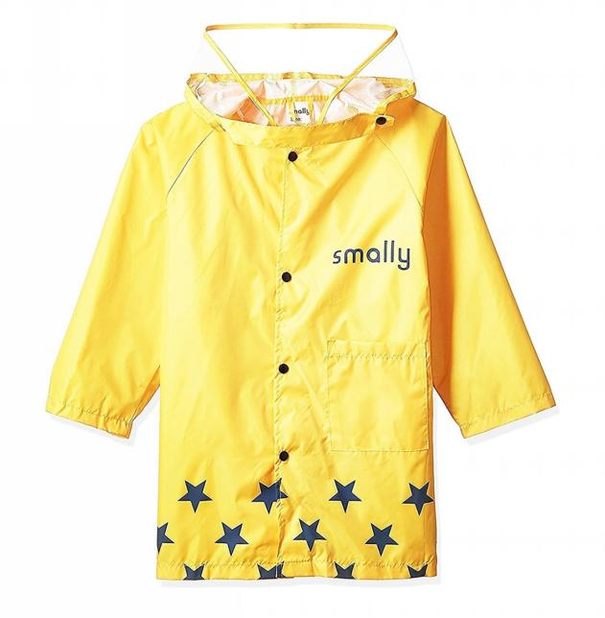 | S | 20 |  | 0
T005 | B07K5RYSRY | HB-E5PD-U2WL |  |  |  | M | 20 | 5 | 100
T005 | B07K5S9ZFC | N9-GB8J-KI9M |  |  |  | L | 20 | 5 | 100
T005 | B07K5R541S | LG-ANQR-6C9P |  |  |  | XL | 26 |  | 0
T005 | B07K5S245H | B5-LEZJ-XOXC |  |  |  | XXL |  |  | 0
T006 | B07RSBWQL8 | X5-LK6D-Y7G3 | グレー | 灰色 | 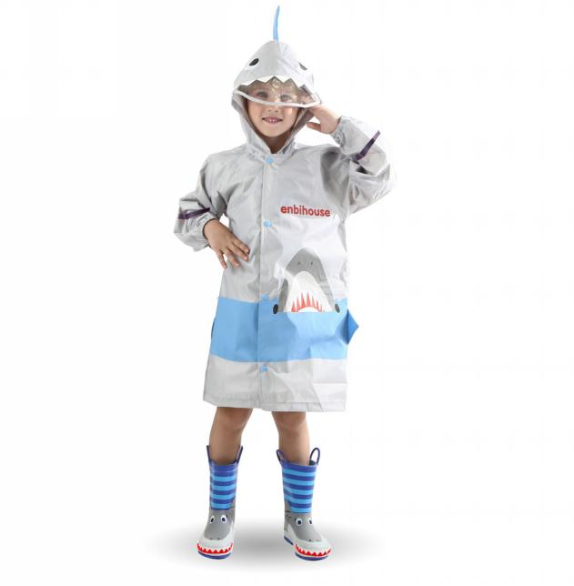 | S | 38 |  | 0
T006 | B07RN59781 | YB-YX5P-2VQT |  |  |  | M | 38 |  | 0
T006 | B07RR71B1P | 2T-HEXS-COB6 |  |  |  | L | 38 | 5 | 190
T006 | B07RP531NV | CO-9IM4-T6OQ |  |  |  | XL | 38 |  | 0
T006 | B07SSHRDYL | 0L-8U5H-FML5 |  |  |  | XXL | 38 |  | 0
T006 | B07RQ4P2QP | LH-V8JE-G68U | ブルー | 蓝色 | 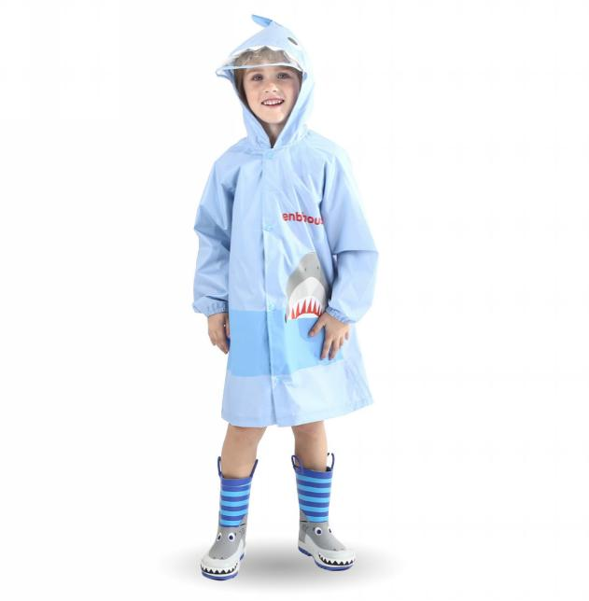 | S | 38 |  | 0
T006 | B07RR8Y437 | G7-BVYT-AI93 |  |  |  | M | 38 |  | 0
T006 | B07RP6WZZR | TG-10BG-Z2R9 |  |  |  | L | 38 |  | 0
T006 | B07RTH7YYW | 87-W2HM-4SWM |  |  |  | XL | 38 |  | 0
T006 | B07STJT6TQ | GC-NI2J-APAG |  |  |  | XXL | 38 |  | 0
T007 | B077VSSFGH | B1-V2N2-J8BN | ブラック | 黑色 | 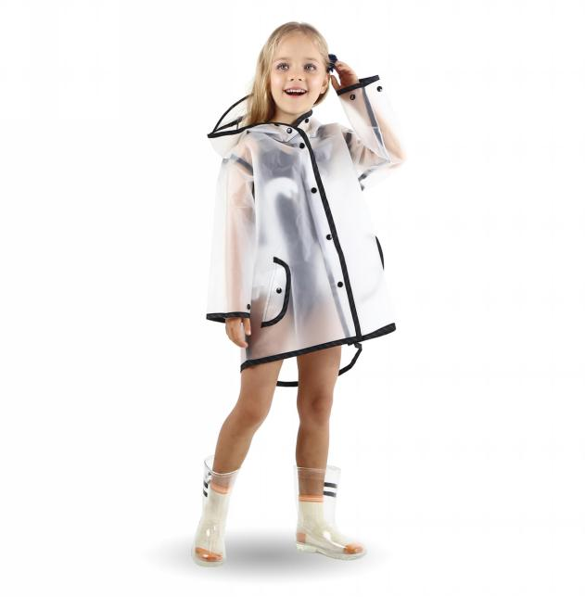 | S | 25 |  | 0
T007 | B077VTPBC2 | PK-LF7F-7NQF |  |  |  | M | 25 | 10 | 250
T007 | B077VVKF43 | ML-8QBG-3WLZ |  |  |  | L | 25 |  | 0
T007 | B077VSVXYC | M9-CRQJ-1EUU |  |  |  | XL | 25 | 5 | 125
T007 | B077VWS1WM | 6I-0H96-18IA |  |  |  | XXL | 25 |  | 0
T007 | B0785671P8 | EV-TGZ8-084V | ホワイト | 白色 | 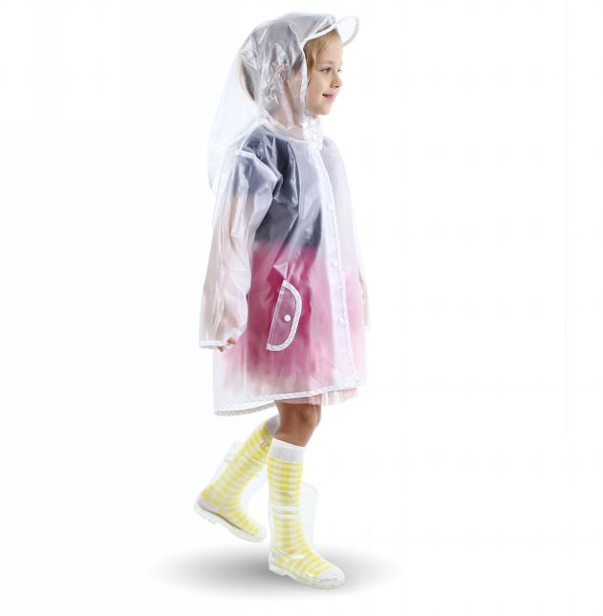 | S | 25 |  | 0
T007 | B077VSSXJX | O5-VCC0-95D9 |  |  |  | M | 25 |  | 0
T007 | B077VSN4H6 | YV-GX4F-U1JK |  |  |  | L | 25 |  | 0
T007 | B077VT3Z3N | U0-2W5T-JP0A |  |  |  | XL | 25 | 5 | 125
T007 | B077VYDWWP | MH-OWU7-QZ6B |  |  |  | XXL | 25 |  | 0
T008 | B07RN5DSBD | 9W-LC9N-P0NQ | ピンク | 粉色 | 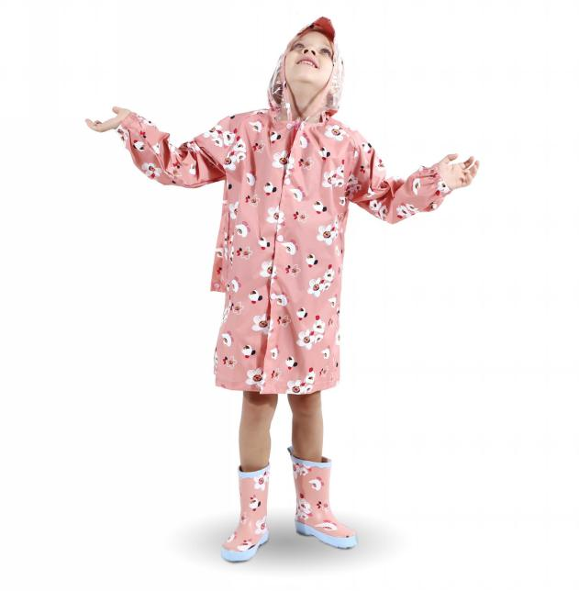 | S | 36 |  | 0
T008 | B07RP5RVVV | AF-0BOJ-58FU |  |  |  | M | 36 |  | 0
T008 | B07RQ5TWY8 | LV-LGP7-RH5F |  |  |  | L | 36 |  | 0
T008 | B07RN3R4CY | FN-VIR3-GDHQ |  |  |  | XL | 36 |  | 0
T008 | B07RS9PZVZ | LW-8PD5-8DC1 |  |  |  | XXL | 36 | 5 | 180
T008 | B07RN5DNXS | F6-ONE1-992E |  |  |  | XXXL | 36 |  | 0
T010 | B07RQ4V5TL | D7-IW96-J4L1 | ピンク | 粉色 | 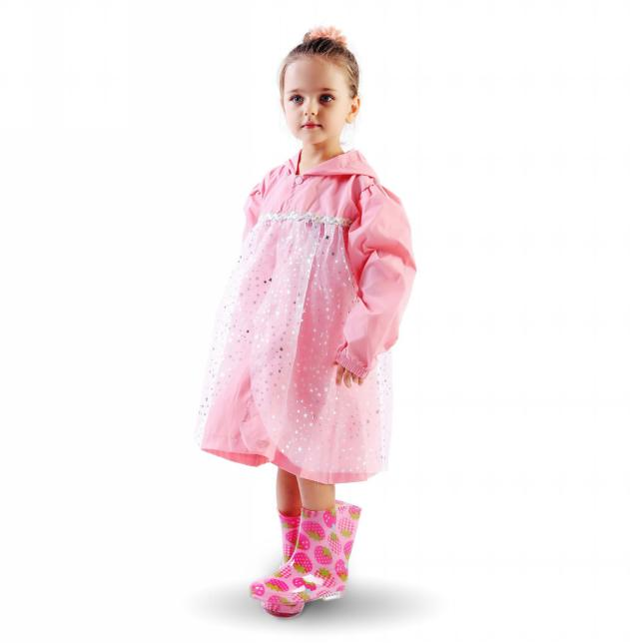 | S | 35 |  | 0
T010 | B07RP5YSYZ | KH-0RZG-S1GO |  |  |  | M | 35 |  | 0
T010 | B07RP581QF | M5-KPD9-RB5V |  |  |  | L | 35 |  | 0
T010 | B07RN3T64S | HU-4C3A-YQ59 |  |  |  | XL | 35 | 5 | 175
T010 | B07RP6Q7SK | L7-WXI9-AW9P |  |  |  | XXL | 35 | 5 | 175
T011 | B0B1VLWX5F | FM-61TW-KL1F | ブルー恐竜柄 | 蓝恐龙 | 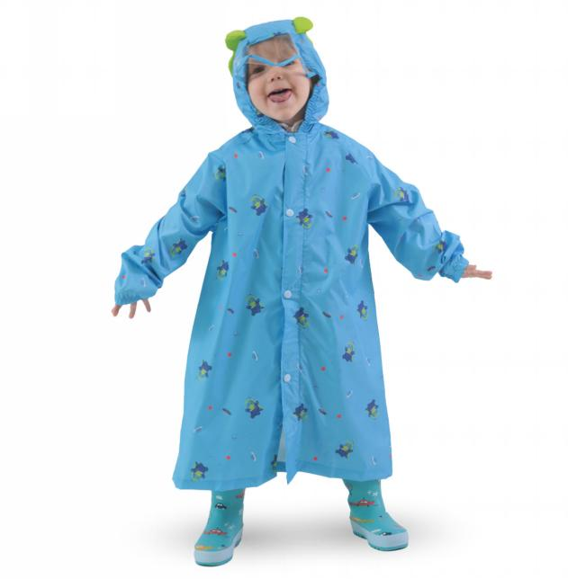 | S | 39 |  | 0
T011 | B0B1VL74HG | 9G-D1US-1N8Q |  |  |  | M | 39 | 5 | 195
T011 | B0B1VM8X4N | 0W-RCOB-4NRD |  |  |  | L | 39 |  | 0
T011 | B0B1VKKVDC | KV-H523-LEB2 |  |  |  | XL | 39 |  | 0
T011 | B0B1VKZFGV | U5-D45P-VL0B |  |  |  | XXL | 39 |  | 0
T012 | B0B1VQRNJR | US-OH0Y-DZJN | ウサギ | 兔子 | 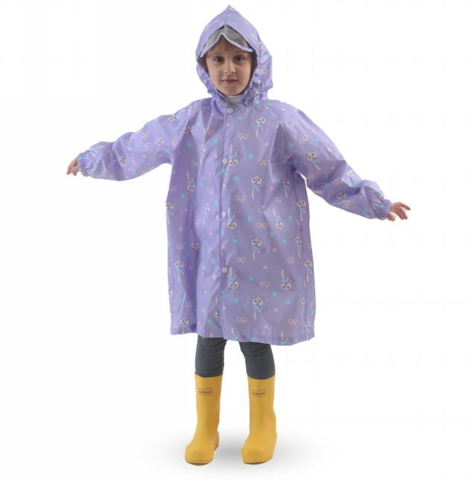 | S | 36 |  | 0
T012 | B0B1VR91S8 | 39-62ZM-5VA7 |  |  |  | M | 36 | 5 | 180
T012 | B0B1VQ33GC | MD-6D6Z-EUFT |  |  |  | L | 36 | 5 | 180
T012 | B0B1VMTL5F | YO-VMCX-X2PP |  |  |  | XL | 36 | 5 | 180
T012 | B0B1VPF2MH | CZ-F8XU-0AJY |  |  |  | XXL | 36 | 10 | 360
T303 | B089WGQJT1 | SH-OD0M-HDQG | イエロー | 黄色 | 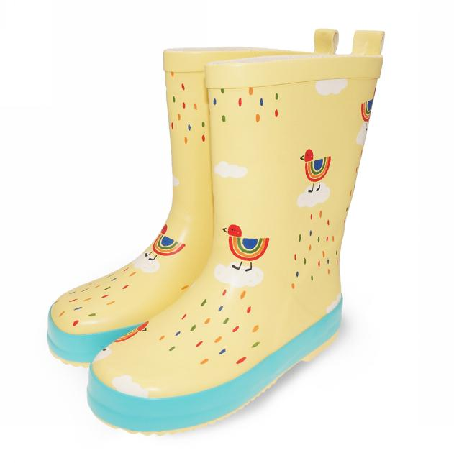 | 23 内寸15cm | 36 |  | 0
T303 | B089WGVVVS | 5E-IANH-I1KD |  |  |  | 24 内寸16cm | 36 | 5 | 180
T303 | B089WG1M7S | TR-8MGZ-II7N |  |  |  | 26 内寸17cm | 36 |  | 0
T303 | B089WH2RHR | 49-XIYM-U7XE |  |  |  | 28 内寸18.5cm | 36 |  | 0
T303 | B089WHDKSW | LD-NEWP-5XTB |  |  |  | 29 内寸19cm | 36 |  | 0
T303 | B089WG52FC | GU-26TQ-VQCD |  |  |  | 31 内寸20cm | 36 |  | 0
T303 | B089WG5M44 | TR-7WMM-B1MU |  |  |  | 32 内寸21cm | 36 |  | 0
T303 | B098DYTNQM | 74-MTWF-NKK7 |  |  |  | 34 内寸22.5cm | 36 |  | 0
T303 | B089WG4GNW | F6-17RZ-7XNS | ピンク | 粉色 | 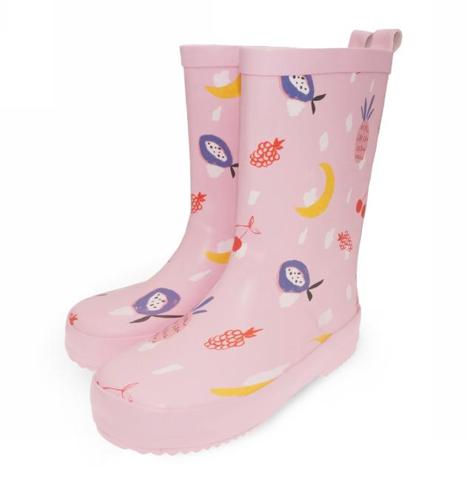 | 23 内寸15cm | 36 |  | 0
T303 | B089WHDKSV | Z6-YMP1-EWGJ |  |  |  | 24 内寸16cm | 36 |  | 0
T303 | B089WFCXXN | P9-1NZZ-WWI3 |  |  |  | 26 内寸17cm | 36 |  | 0
T303 | B089WGVH9V | EY-8OND-A9O0 |  |  |  | 28 内寸18.5cm | 36 |  | 0
T303 | B089WH1W1T | 9I-ACXI-QZ5Y |  |  |  | 29 内寸19cm | 36 |  | 0
T303 | B089WHDBNT | 3N-Y4NV-OZB5 |  |  |  | 31 内寸20cm | 36 |  | 0
T303 | B089WGKK93 | HU-8Z2R-UHYK |  |  |  | 32 内寸21cm | 36 |  | 0
T303 | B098DXXPTC | 86-XZB0-HL4R |  |  |  | 34 内寸22.5cm | 36 | 5 | 180
T306 | B089WJCGT7 | 0R-13SI-4BUS | サメ柄 | 鲨鱼 | 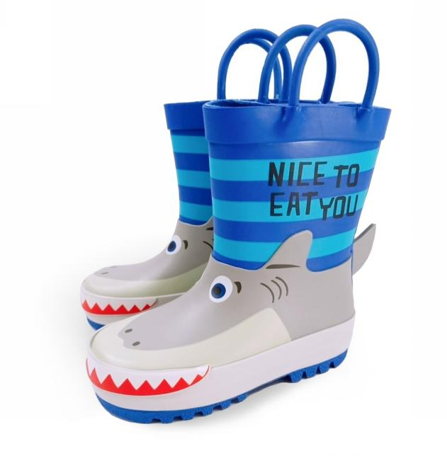 | 23 内寸15cm | 38 |  | 0
T306 | B089WHLQGT | EW-TDOM-26PY |  |  |  | 24 内寸16cm | 38 |  | 0
T306 | B089WHXT1Z | SN-NFFV-BYW0 |  |  |  | 26 内寸17cm | 38 |  | 0
T306 | B089WGPBWW | N4-FJS5-AX0C |  |  |  | 28 内寸18.5cm | 38 |  | 0
T306 | B089WH17QK | UY-Y0MP-V8FJ |  |  |  | 29 内寸19cm | 38 |  | 0
T306 | B089WGW78M | EV-5CEC-EMJP |  |  |  | 31 内寸20cm | 38 |  | 0
T306 | B089WH8GWJ | XA-MQVG-UFQV |  |  |  | 32 内寸21cm | 38 |  | 0
T308 | B089YBYJDS | Q0-HG8U-P1E5 | ピンク | 粉色 | 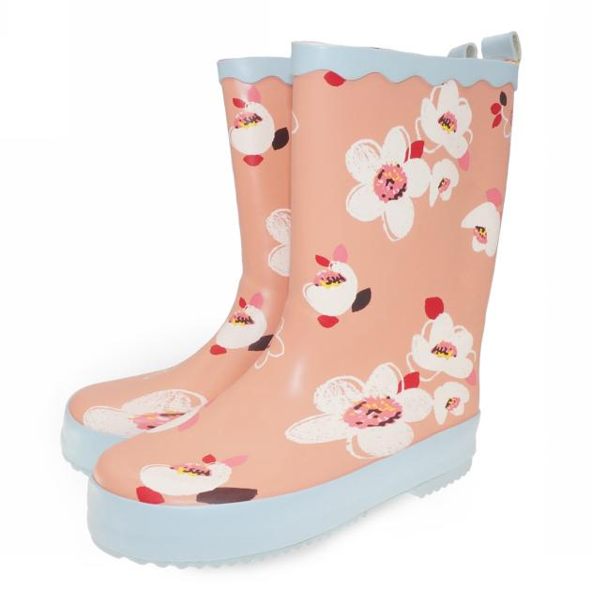 | 23 内寸15cm | 38 |  | 0
T308 | B089Y5K3LH | A2-8C3Q-TP3H |  |  |  | 24 内寸16cm | 38 |  | 0
T308 | B089XZRV3Z | 9N-4FPK-JMKR |  |  |  | 26 内寸17cm | 38 |  | 0
T308 | B089XVJJ3C | 0F-QOYL-CX4N |  |  |  | 28 内寸18.5cm | 38 |  | 0
T308 | B089Y5Q82W | CT-Q374-BJ1E |  |  |  | 29 内寸19cm | 38 |  | 0
T308 | B089Y1Z47W | Z1-3OLT-QHNT |  |  |  | 31 内寸20cm | 38 |  | 0
T308 | B089YK77LM | T4-YR3Z-ZGYO |  |  |  | 32 内寸21cm | 38 |  | 0
T308 | B098DWFVRW | NM-TVF4-T6PJ |  |  |  | 34 内寸22.5cm | 38 |  | 0
T308 | B089Y4QLXH | BD-BCHN-38VX | ホワイト | 白色 | 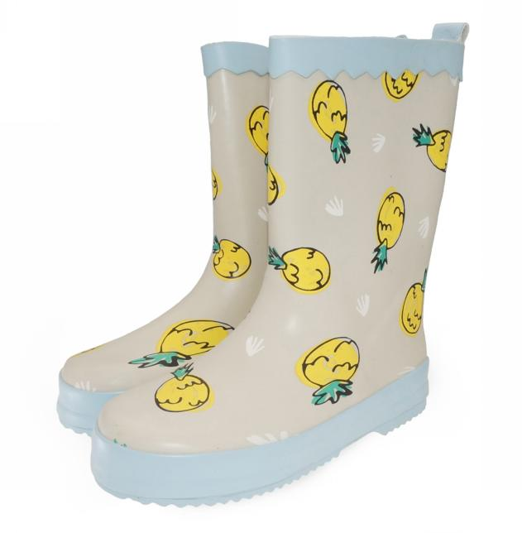 | 23 内寸15cm | 38 |  | 0
T308 | B089Y6X7PH | WU-IPMQ-5LQ3 |  |  |  | 24 内寸16cm | 38 |  | 0
T308 | B089XWCQPT | SP-KYR9-PT7T |  |  |  | 26 内寸17cm | 38 |  | 0
T308 | B089XVNZVJ | A5-E10V-I6VF |  |  |  | 28 内寸18.5cm | 38 |  | 0
T308 | B089XYRGZB | SX-6PUQ-K56B |  |  |  | 29 内寸19cm | 38 |  | 0
T308 | B089Y5T5HG | NO-T7XI-7XIR |  |  |  | 31 内寸20cm | 38 |  | 0
T308 | B089Y9LF2J | RV-6PGA-WUBW |  |  |  | 32 内寸21cm | 38 |  | 0
T308 | B098DY7FKV | 8Y-61YG-X1OY |  |  |  | 34 内寸22.5cm | 38 |  | 0
T309 | B09838BD2Z | IZ-KJI2-9ICQ | イエロー | 黄色 | 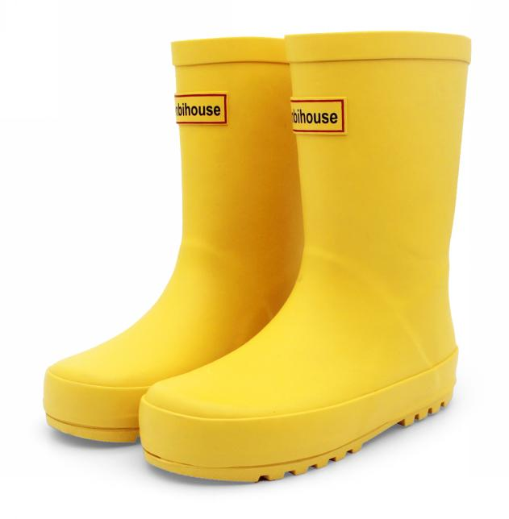 | 24 内寸15.5cm | 36 |  | 0
T309 | B09838WLPH | MM-RGM0-JIRO |  |  |  | 26 内寸17cm | 36 |  | 0
T309 | B09837WP97 | IU-YYJQ-NCR5 |  |  |  | 28 内寸18cm | 36 |  | 0
T309 | B09838LPZC | GP-7JNG-JM04 |  |  |  | 30 内寸19.5cm | 36 |  | 0
T309 | B09837JSYS | 9G-33E6-R3JX |  |  |  | 32 内寸21cm | 36 | 5 | 180
T309 | B09838NFL3 | 91-6HG1-LVP0 |  |  |  | 34 内寸22.5cm | 36 | 10 | 360
T309 | B0983P7ZQ2 | TV-KRHB-L7VJ |  |  |  | 36 内寸24.5cm | 36 | 5 | 180
P002 | B09NHP7NVD | TS-NJQY-I7B3 | キリン柄 | 长颈鹿 | 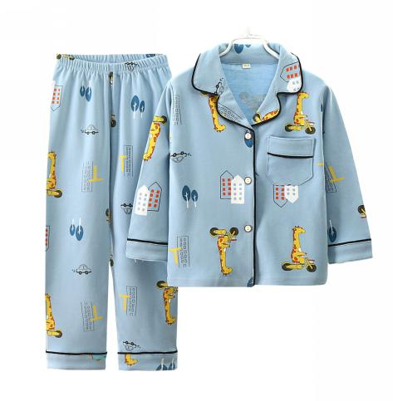 | 100cm | 48 |  | 0
P002 | B09NHN1572 | 1W-OT81-6YJZ |  |  |  | 110cm | 48 | 1 | 48
P002 | B09NJCRRZ4 | 9X-DKOD-YDZ9 |  |  |  | 120cm | 48 |  | 0
P002 | B09NHPKPWB | GM-LRGS-Y4VG |  |  |  | 130cm | 48 |  | 0
P002 | B09NHMC9QZ | 7V-TX8I-6JT1 |  |  |  | 140cm | 48 |  | 0
P002 | B09NHNK4KV | 4M-R6F0-TJRC |  |  |  | 150cm | 48 | 5 | 240
P002 | B07ZDFRRMS | YU-P2UP-W9LC | グレー花柄 | 灰花 | 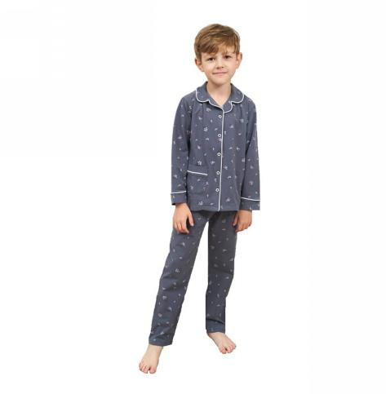 | 90cm | 48 |  | 0
P002 | B07ZDDDCCZ | P0-UT25-UFX6 |  |  |  | 100cm | 48 |  | 0
P002 | B07ZDDDMBX | TM-2RVC-QEMP |  |  |  | 110cm | 48 |  | 0
P002 | B07ZDD4DSM | 85-HT3S-M7FJ |  |  |  | 120cm | 48 |  | 0
P002 | B07ZDFBP7C | ZP-CTZR-2XIR |  |  |  | 130cm | 48 |  | 0
P002 | B09NSNCVGG | 9Z-9UTZ-BE8A | バス柄 | 巴士 | 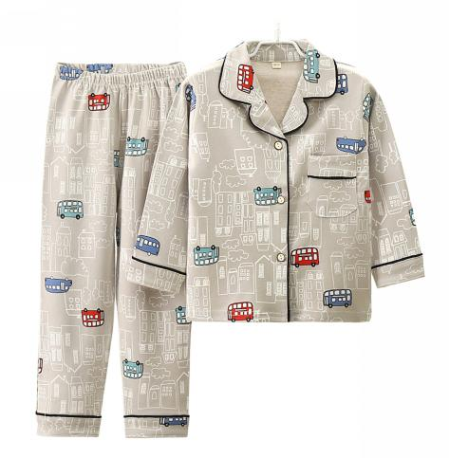 | 100cm | 48 | 2 | 96
P002 | B09NSN9VVQ | M7-PIGM-QQAP |  |  |  | 110cm | 48 | 2 | 96
P002 | B09NSMQLBW | UC-ZL16-GS2Z |  |  |  | 120cm | 48 |  | 0
P002 | B09NSN6XQR | XC-TINZ-9RK6 |  |  |  | 130cm | 48 |  | 0
P002 | B09NSMXPW7 | Z6-LBKA-FDG9 |  |  |  | 140cm | 48 |  | 0
P002 | B09NSMTXTY | 9N-8MWL-FE1O |  |  |  | 150cm | 48 |  | 0
P002 | B09NJF2HY6 | A1-QYHS-GTNN | ブルー恐竜柄 | 蓝恐龙 | 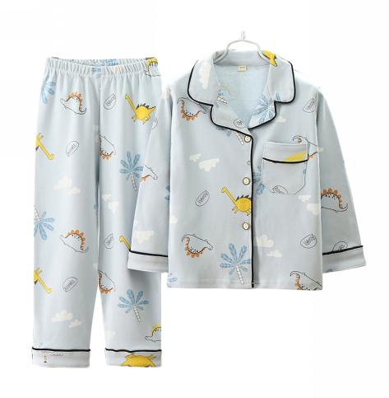 | 100cm | 48 | 3 | 144
P002 | B09NJD697S | EO-0LNC-NHMG |  |  |  | 110cm | 48 |  | 0
P002 | B09NJD26KC | K0-FLHZ-7ZA5 |  |  |  | 120cm | 48 | 1 | 48
P002 | B09NHP9DGC | LX-RA4O-U3NE |  |  |  | 130cm | 48 | 1 | 48
P002 | B09NJD2MCR | ZA-LRIH-XNSO |  |  |  | 140cm | 48 |  | 0
P002 | B09NHPB9GJ | D5-WGY2-NJ46 |  |  |  | 150cm | 48 |  | 0
P002 | B09NJF7F8W | 16-2SWK-FX0E | 自動車柄 | 自动汽车 | 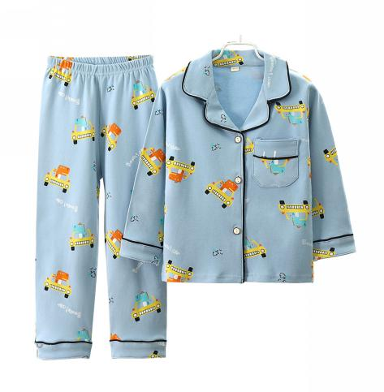 | 100cm | 48 |  | 0
P002 | B09NJD4MWR | OL-SMR2-XQ5N |  |  |  | 110cm | 48 |  | 0
P002 | B09NHPM8PF | FZ-115Y-OM14 |  |  |  | 120cm | 48 |  | 0
P002 | B09NHPLTXS | 52-F9G7-9VMA |  |  |  | 130cm | 48 | 1 | 48
P002 | B09NJBQTNV | XN-MFE0-GATL |  |  |  | 140cm | 48 |  | 0
P002 | B09NHNWZMQ | MM-O4D6-SHDG |  |  |  | 150cm | 48 |  | 0
T101 | B07RRD55DH | SI-EW2B-SYU1 | ユニコーン | 独角兽 | 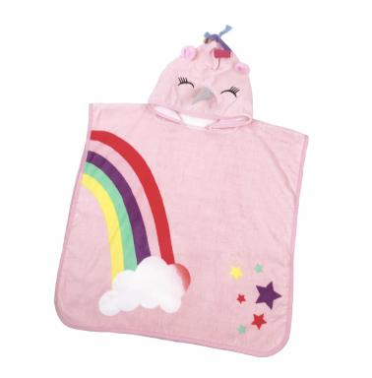 |  | 30 | 5 | 147.5
T101 | B07RRCXLD1 | CB-0QZI-OQCR | ワニ | 鳄鱼 | 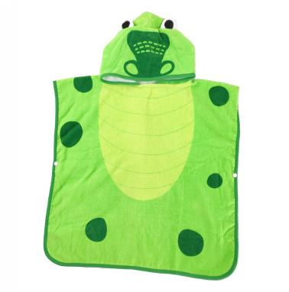 |  | 30 |  | 0
北欧
 |  |  |  | 月亮 |  | 80cm | 36 | 5 | 180
 |  |  |  |  |  | 90cm | 36 | 5 | 180
 |  |  |  |  |  | 100cm | 36 | 5 | 180
 |  |  |  |  |  | 110cm | 36 | 5 | 180
 |  |  |  |  |  | 120cm | 36 | 5 | 180
 |  |  |  |  |  | 130cm | 36 | 3 | 108
 |  |  |  | 蓝色兔 |  | 80cm | 36 | 5 | 180
 |  |  |  |  |  | 90cm | 36 | 5 | 180
 |  |  |  |  |  | 100cm | 36 | 5 | 180
 |  |  |  |  |  | 110cm | 36 | 5 | 180
 |  |  |  |  |  | 120cm | 36 | 5 | 180
 |  |  |  |  |  | 130cm | 36 | 5 | 180
 |  |  |  | 老虎 |  | 80cm | 36 | 5 | 180
 |  |  |  |  |  | 90cm | 36 | 5 | 180
 |  |  |  |  |  | 100cm | 36 | 5 | 180
 |  |  |  |  |  | 110cm | 36 | 5 | 180
 |  |  |  |  |  | 120cm | 36 | 5 | 180
 |  |  |  |  |  | 130cm | 36 | 5 | 180
 |  |  |  | 米色兔子 |  | 80cm | 36 | 5 | 180
 |  |  |  |  |  | 90cm | 36 | 5 | 180
 |  |  |  |  |  | 100cm | 36 | 5 | 180
 |  |  |  |  |  | 110cm | 36 | 5 | 180
 |  |  |  |  |  | 120cm | 36 | 4 | 144
 |  |  |  |  |  | 130cm | 36 | 2 | 72
 |  |  |  | 小花 |  | 80cm | 36 | 5 | 180
 |  |  |  |  |  | 90cm | 36 | 5 | 180
 |  |  |  |  |  | 100cm | 36 | 5 | 180
 |  |  |  |  |  | 110cm | 36 | 5 | 180
 |  |  |  |  |  | 120cm | 36 | 5 | 180
 |  |  |  |  |  | 130cm | 36 | 5 | 180
套装
 |  |  |  | 浅蓝 |  | 130cm | 49 | 5 | 245
 |  |  |  |  |  | 140cm | 49 | 5 | 245
 |  |  |  |  |  | 150cm | 49 | 5 | 245
 |  |  |  |  |  | 160cm | 49 | 5 | 245
 |  |  |  | 浅紫 |  | 130cm | 49 | 5 | 245
 |  |  |  |  |  | 140cm | 49 | 5 | 245
 |  |  |  |  |  | 150cm | 49 | 5 | 245
 |  |  |  |  |  | 160cm | 49 | 5 | 245
 |  |  |  | 深蓝 |  | 130cm | 49 | 5 | 245
 |  |  |  |  |  | 140cm | 49 | 5 | 245
 |  |  |  |  |  | 150cm | 49 | 5 | 245
 |  |  |  |  |  | 160cm | 49 | 5 | 245
 |  |  |  | 墨绿 |  | 130cm | 49 | 5 | 245
 |  |  |  |  |  | 140cm | 49 | 5 | 245
 |  |  |  |  |  | 150cm | 49 | 5 | 245
 |  |  |  |  |  | 160cm | 49 | 5 | 245
连体
T014 | B0BY6Y6VHY | QR-7AAU-KL2U |  | 白色 | 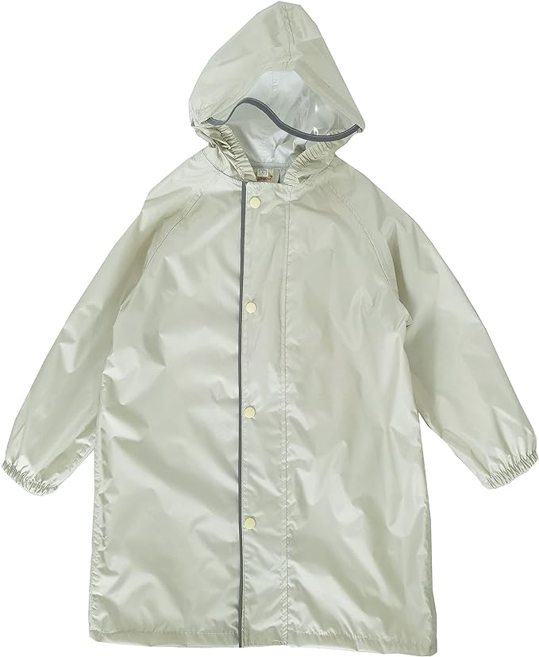 | S | 40 |  | 0
T014 | B0BY6XN1M5 | 1D-VMOT-FZVX |  |  |  | M | 40 |  | 0
T014 | B0BY6XDGL5 | RU-LP1Z-PYF0 |  |  |  | L | 40 |  | 0
T014 | B0BY6XXLKC | KZ-L0ZF-BAIE |  |  |  | XL | 43 |  | 0
T014 | B0BY715359 | OS-3IW5-CNQS |  |  |  | XXL | 43 | 5 | 215
T014 | B0BY6Z1CT1 | 1H-STCE-H6HH |  |  |  | XXXL | 43 |  | 0
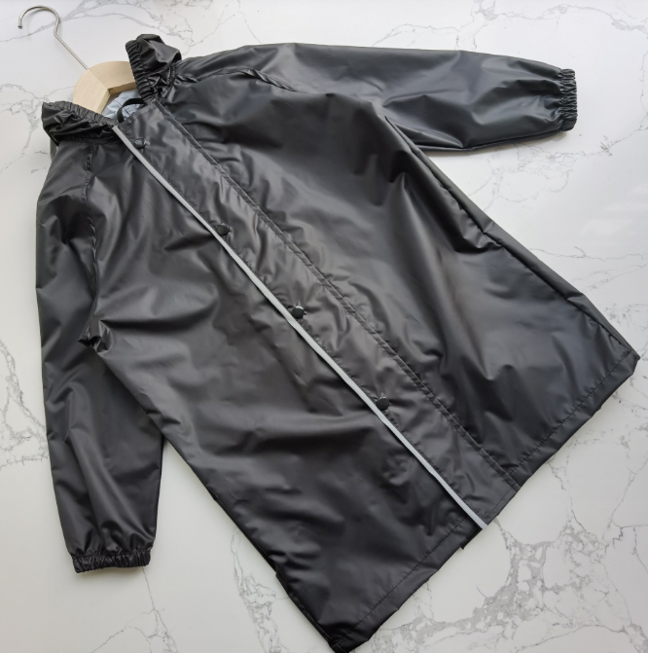
T014 |  |  |  | 黑色 |  | S | 40 |  | 0
T014 |  |  |  |  |  | M | 40 |  | 0
T014 |  |  |  |  |  | L | 40 |  | 0
T014 |  |  |  |  |  | XL | 43 |  | 0
T014 |  |  |  |  |  | XXL | 43 | 5 | 215
T014 |  |  |  |  |  | XXXL | 43 | 5 | 215
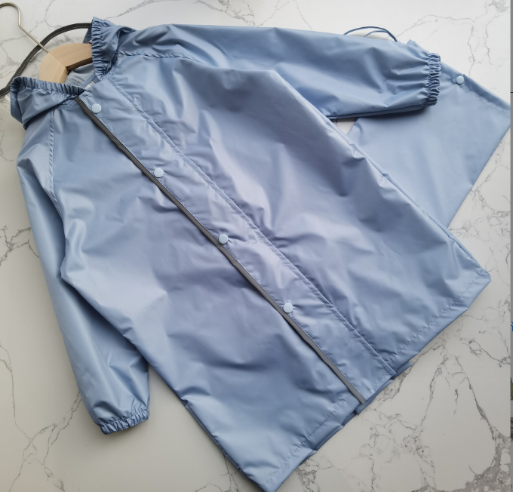
T014 |  |  |  | 湖蓝 |  | S | 40 | 5 | 200
T014 |  |  |  |  |  | M | 40 | 5 | 200
T014 |  |  |  |  |  | L | 40 | 5 | 200
T014 |  |  |  |  |  | XL | 43 | 5 | 215
T014 |  |  |  |  |  | XXL | 43 | 5 | 215
T014 |  |  |  |  |  | XXXL | 43 | 5 | 215
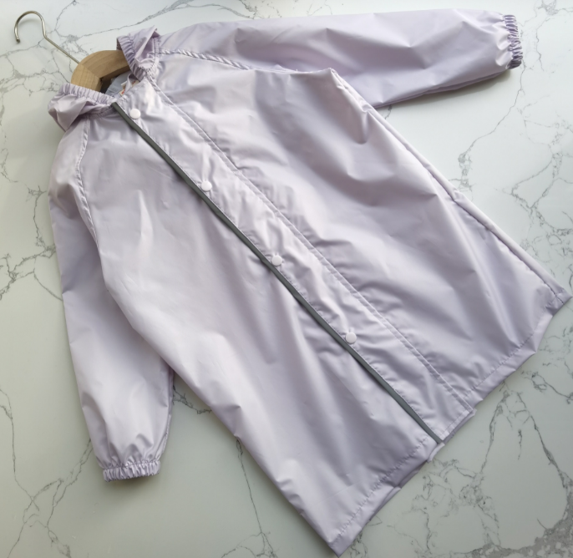
T014 |  |  |  | 浅紫 |  | S | 40 |  | 0
T014 |  |  |  |  |  | M | 40 |  | 0
T014 |  |  |  |  |  | L | 40 |  | 0
T014 |  |  |  |  |  | XL | 43 |  | 0
T014 |  |  |  |  |  | XXL | 43 | 5 | 215
T014 |  |  |  |  |  | XXXL | 43 | 5 | 215
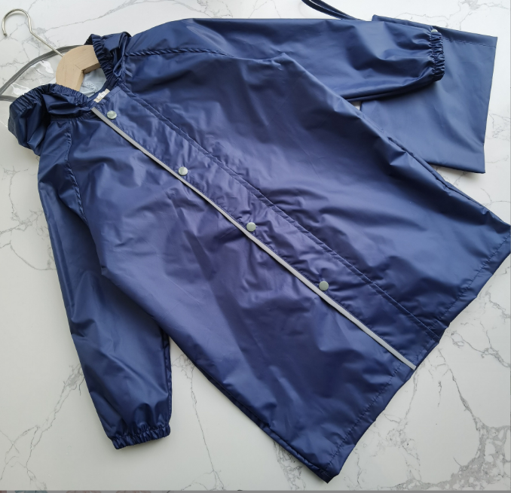
T014 |  |  |  | 深蓝 |  | S | 40 | 5 | 200
T014 |  |  |  |  |  | M | 40 | 5 | 200
T014 |  |  |  |  |  | L | 40 | 5 | 200
T014 |  |  |  |  |  | XL | 43 | 5 | 215
T014 |  |  |  |  |  | XXL | 43 | 5 | 215
T014 |  |  |  |  |  | XXXL | 43 | 5 | 215

 |  |  |  |  |  |  |  |  | 17359.5

